LPBI
DANH SÁCH THIẾT BỊ LPBI

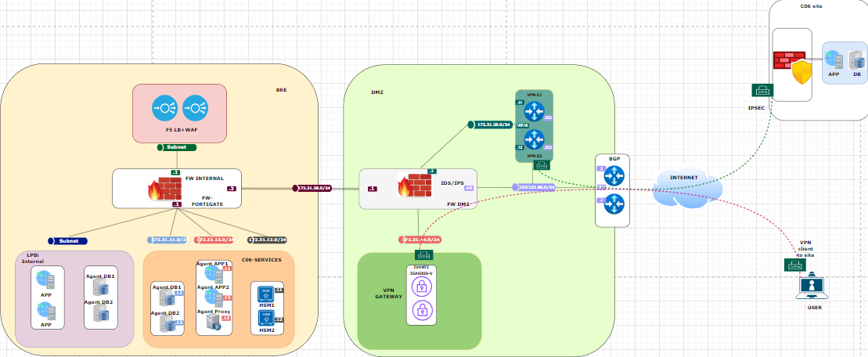
Stt | Mô tả | Số lượng | Hiện trạng | Đề xuất | Cấu hình | Đơn giá | Thành tiền (Có VAT) | Ghi chú
I. Thiết bị mạng & Firewall
1 | Firewall | 2 | Mua mới | Sử dụng Sonicwall NSA 5800 | Firewall Throughput: ~30 Gbps NGFW / Threat Protection: ~24 Gbps IPS Throughput: ~24 Gbps SSL Inspection: ~21 Gbps IPsec VPN Throughput: ~21 Gbps SSL VPN Throughput: ~2 Gbps Concurrent Sessions: ~8,000,000 RAM: 16 GB DDR4 Storage: 128 GB SSD Cổng RJ45 GE: 24 Cổng SFP+ 10G: 8 Form factor: 1U Nguồn: Dual hot-swap | 2,645,588,000 | 5,291,176,000 | Có chức năng IDS/IPS (Để sử dụng VPN client to site trên firewall Sonicwall phải mua license cho tính năng này)
2 | Loadbalancer + Waf | 2 | Mua mới | Phương án 2: (Lựa chọn P/án này) F5 R2800 | L7 requests per second: 875K L4 connections per second: 350K L4 HTTP requests per second: 1.8M Maximum L4 concurrent connections: 19M Throughput: 25 Gbps/17 Gbps L4/L7 32 GB DDR4 8-Core Intel® Atom® processor | 3,915,000,000 | 7,830,000,000 | Có chức năng WAF Option 36 Month: 10,6 tỷ Option 12 Month: 7.83 tý"
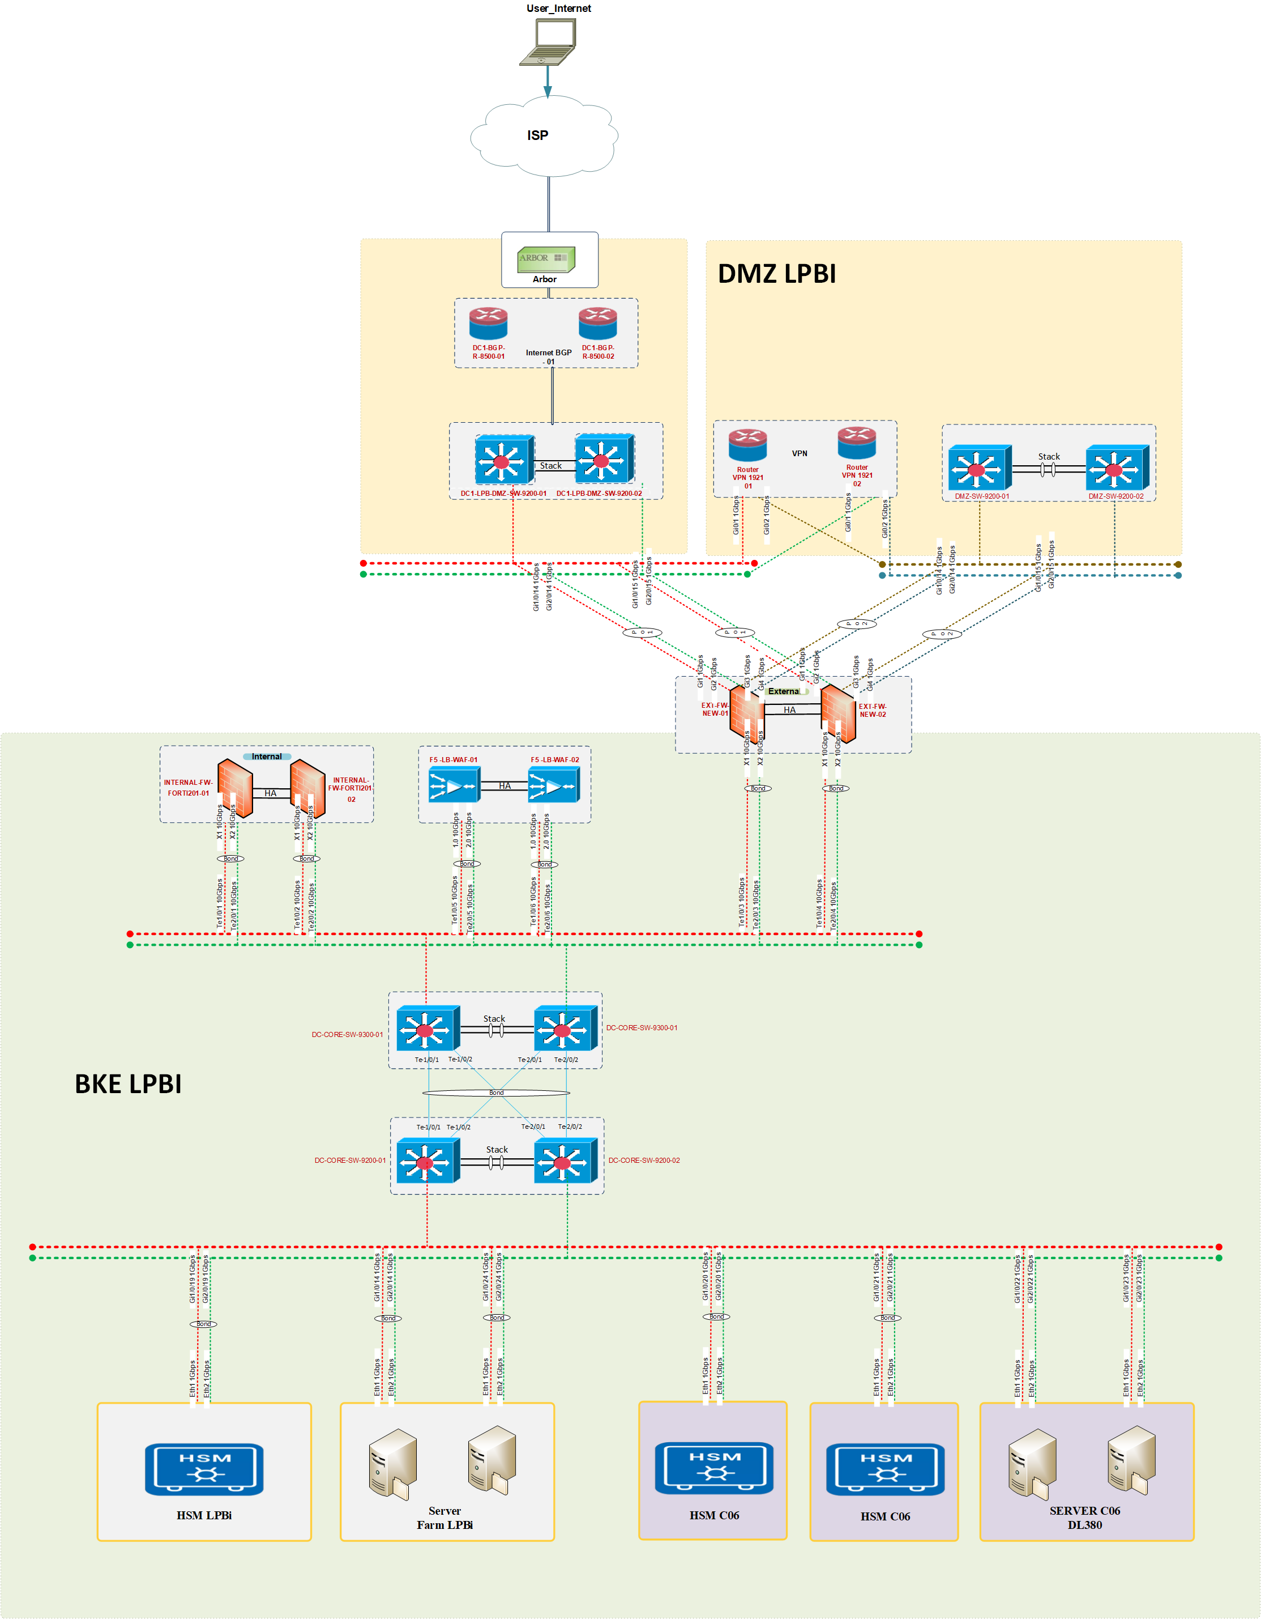
3 | Router 1921 series (IPsec) | 2 | Có sẵn | LPBank hỗ trợ cho mượn | Gigabit Ethernet WAN 1× GE (Gi0) Gigabit Ethernet LAN 8× GE Throughput IPsec 100Mbps Giao thức mã hoá: IPsec 3DES / AES128 | - | - | Kết nối VPN Ipsec site to site với C06
4 | Kênh truyền kết nối C06 | 2 | Có sẵn | LPBank hỗ trợ cho mượn | Kênh FPT, Viettel Nbiz băng thông 500Mb | - | - | Thiết lập VPN kết nối với C06
5 | VPN Client to site | 2 | Mua mới | License Appliance Ivanti ISA6000-V | License 3 năm cho 100 user | 1,665,690,000 | 1,665,690,000 | Cấp VPN cho C06 vào quản trị
6 | Phí dịch vụ triển khai | 1 | Gói | Triển khai cho 02 hạng mục gồm Firewall & VPN. |  | 220,000,000 | 220,000,000
7 | Switch C9300X-24Y-E | 2 | Mua mới | Mua mới | 24 port quang 10/25G kèm SFP+ | 1,055,464,560 | 2,110,929,120 | Thiết bị F5 R2800, Firewall hỗ trợ cả cổng đồng và cổng quang. Thiết bị Router cisco 1921 chỉ hỗ trợ cổng đồng
8 | Switch 9200-24Port | 2 | Mua mới | Mua mới | Switch 24port đồng 1G | 104,523,000 | 209,046,000 | Làm thiết bị switch kết nối các thiết bị router và firewall phân vùng DMZ
Tổng |  |  |  |  |  |  | 17,326,841,120.00
II. Máy chủ và thiết bị lưu trữ
1 | ProLiant DL380 Gen9 | 2 | Có sẵn | LPBank hỗ trợ cho mượn | CPU:24 Core Memory: 128Gb Disk: 900Gb x2 NIC: 1Gbx4 (cáp đồng) | - | -
2 | HSM-PS2-PL220 | 2 | Có sẵn | LPBank hỗ trợ cho mượn | NIC: 1Gb x 2 (cáp đồng) APIs hỗ trợ: PKCS#11, CAPI/CNG, JCA/JCE, OpenSSL Thuật toán: RSA, ECC, AES, SHA-2/3 Chuẩn bảo mật: FIPS 140-2 Level 3 Quản lý: GUI/CLI, remote, HA/WLD | - | -

